Leeswijzer
 | Leeswijzer

 | In deze leeswijzer wordt kort de inhoud van de tabellen besproken. Daarna wordt meer in detail ingezoomd op één van de tabellen.

 | Inhoud tabellenset
 | Het onderzoek 'SRG-D: Tabellenset koppeling SRG, BUS en Polis' geeft informatie over de inzet van re-integratie- en participatievoorzieningen door gemeenten. Het CBS maakt deze tabellenset elk kwartaal. Deze tabellenset met zestien tabellen bevat gegevens over het derde kwartaal van 2022.

 | De tabellenset bevat in totaal dertien tabellen op voorzieningenniveau: Tabel V.MW1 is een overzichtstabel van het aantal voorzieningen naar verschillende peilmomenten. De gegevens worden tevens uitgesplitst naar duur van de voorziening. Tabel V.SBL geeft een overzicht van het totaal aantal gestarte, beëindigde en lopende voorzieningen per type voorziening, naar uitkeringspositie. De andere V-tabellen gaan dieper in op de startende (V.S), beëindigde (V.B) en lopende (V.L) voorzieningen. Daarnaast heeft elke V-tabel een eigen uitsplitsing van de gegevens: duur voorziening (V.1 tabellen), geslacht (V.2 tabellen), leeftijd (V.3 tabellen) en migratieachtergrond (V.4 tabellen). Zo bevat bijvoorbeeld tabel V.2S gegevens over startende voorzieningen naar uitkeringspositie, geslacht en type voorziening.

 | Er zijn drie tabellen op persoonsniveau. De drie persoonstabellen bevatten gegevens over personen met bijstand én een voorziening naar persoonskenmerken en duur bijstandsuitkering (tabel P.MW3), personen met een voorziening naar uitkeringspositie en woongemeente (tabel P.R2) en naar type voorziening en duur bijstandsuitkering (tabel P.R3). In de tabellen P.MW3 en P.R2 telt een persoon maar één keer mee, ook als de persoon meerdere voorzieningen heeft. In tabel P.R3 komen personen in het totaal ook maar één keer voor. Per type voorziening gaat het ook om unieke personen. Een persoon met meerdere verschillende typen voorzieningen wordt bij elk type één keer meegeteld.

 | Tabel V.SBL
 | Tabel V.SBL geeft per type voorziening een overzicht van de aantallen voorzieningen per uitkeringspositie, uitgesplitst naar drie peilmomenten: startend, beëindigd en lopend einde kwartaal.
 | Aan het einde van het derde kwartaal 2022 waren er 226,7 duizend lopende voorzieningen (kolom D). Meer dan de helft van het totaal aantal lopende voorzieningen (123,3 duizend) was gestart door personen in de uitkeringspositie ‘niet werkend met bijstand’ (kolom G). Ook bij het totaal aantal gestarte en beëindigde voorzieningen is de groep ‘niet werkend met bijstand’ het grootst. Wanneer echter gekeken wordt naar het type voorziening blijkt dat deze categorie niet altijd de grootste categorie is en zijn er ook per peilmoment grote verschillen. Als voorbeeld wordt in de figuur hieronder gekeken naar de voorzieningen Beschut werk en Overige werkplekken.
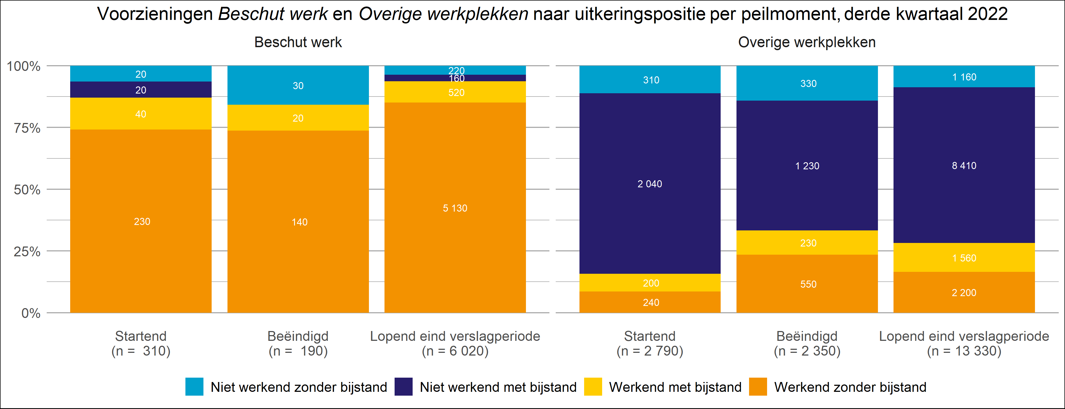
 | De voorziening Beschut werk is een voorbeeld van een type waarbij de uitkeringspositie ‘niet werkend met bijstand’ juist niet de grootste categorie is. Van dit type voorziening wordt namelijk vooral gebruik gemaakt door personen die werkend zijn zonder bijstand (oranje staven). Van de lopende voorzieningen vallen 5,1 duizend van de 6 duizend voorzieningen in deze categorie. Dat personen met deze vorm van werk juist vaak werkzaam zijn zonder bijstand, komt doordat er wel sprake is van een arbeidsovereenkomst met de werkgever alsook het ontvangen van salaris. Het aantal startende werkplekken is groter (310) dan het aantal beëindigde werkplekken (190). Mogelijk heeft dit te maken met het steeds meer beschikbaar komen van beschutte werkplekken.
 | Bij de voorziening Overige werkplekken komt de uitkeringspositie ‘niet werkend met bijstand’ (donker blauwe staven) het vaakst voor, maar verschilt de verdeling per peilmoment. Aan het einde van het derde kwartaal 2022 waren er 13,3 duizend lopende Overige werkplekken, waarvan 8,4 duizend onder de categorie ‘niet werkend met bijstand’ vielen. Gezien de naam van het type voorziening lijkt het tegenstrijdig dat er geen werkplek aan het type verbonden is, maar de voorzieningen binnen dit type staan niet (allemaal) in verband met een regulier arbeidscontract. Zo worden onder type voorziening Overige werkplekken bijvoorbeeld ook stages, werkervaringsplaatsen en leer-/werkplekken aangeleverd, waarvoor geen regulier arbeidscontract nodig is. Wel is te zien dat het aandeel werkenden (oranje en gele staven) bij beëindiging van de voorziening hoger ligt dan bij de startende en lopende voorzieningen. Ook is het aandeel dat geen bijstand ontvangt (oranje en licht blauwe staven) bij de beëindigde voorzieningen hoger dan bij de startende of lopende voorzieningen. Dit kan er op wijzen dat de stages of werkervaringsplaatsen tot een reguliere werkplek hebben geleid.

